商品登録書
【商 品 登 録 書】

 | 区分 |  |  | 1 |  | 新規 |  |  |  |  |  |  |  |  |  |  |  |  |  |  |  |  | 提出者 |  |  | 松本 光 |  |  |  |  | 提出日 |  |  | 2016-02-11

 | JAN |  |  |  |  |  |  | メーカー名 |  |  |  |  | 商品名1 |  |  |  |  |  |  |  |  |  | 商品名2 |  |  |  |  |  |  |  | フレーバー |  | 容量 |  |  | 希望小売価格
 | 4946842635467 |  |  |  |  |  |  | アサヒフード＆ヘルスケア |  |  |  |  | スリムアップスリム |  |  |  |  |  |  |  |  |  | スープ＆クラッカー |  |  |  |  |  |  |  | - |  | 8食分 |  |  | ¥2,838

 | 商品画像 |  |  |  |  |  |  |  |  |  |  |  |  |  | 大分類CD |  |  |  | 大分類名 |  |  |  |  |  | 棚割CD |  |  | 棚割名 |  |  |  | 中分類CD |  |  | 中分類名
 | 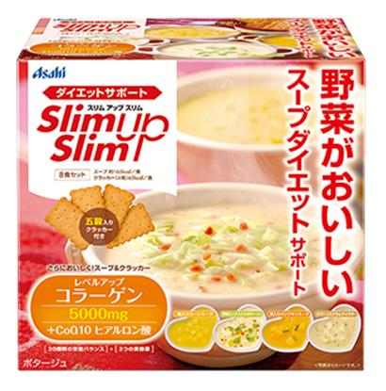 基本画像1枚 |  |  |  |  |  |  |  |  |  |  |  |  |  | 03 |  |  |  | 健康食品 |  |  |  |  |  | 01 |  |  | ダイエット |  |  |  | 030101 |  |  | ダイエット

 |  |  |  |  |  |  |  |  |  |  |  |  |  |  | 確定商品CD |  |  |  |  |  |  |  |  |  | 030101 |  |  |  |  |  |  | 0015

 |  |  |  |  |  |  |  |  |  |  |  |  |  |  | 催事CD |  |  |  | クーポンCD |  |  |  |  |  |  |  |  |  | TOPICS CD |  |  |  | 中分類ランキングCD
 |  |  |  |  |  |  |  |  |  |  |  |  |  |  | - |  |  |  | - |  |  |  |  |  |  |  |  |  | - |  |  |  | -

 |  |  |  |  |  |  |  |  |  |  |  |  |  |  | 商品特徴
 |  |  |  |  |  |  |  |  |  |  |  |  |  |  | ◆五穀入りのクラッカー付き、大満足の具だくさんスープ。 野菜のおいしさをたっぷり詰め込んだ4種類のスープ＋クラッカーで、おなかもほっこり満足。ダイエット中に不足しがちな成分や美容ケア成分もしっかり配合して、スリム＆キレイを応援します。スープ＋クラッカーは1食あたり約228kcalなので、食事代わりとしても、サイドメニューとしてもおすすめです。

 | 使用方法

 | 追加テキスト

 | 購入可能DS |  |  |  |  |  |  |  |  |  | 購入可能EC |  |  |  |  |  |  |  |  |  | お勧めシーズン |  |  |  | 関連リンク商品JAN
 | 1001 | 1002 | 1003 | 1004 | 1005 | 1006 | 1007 | 1008 | 1009 | 1010 | 5001 | 5002 | 5003 | 5004 | 5005 | 5006 | 5007 | 5008 | 5009 | 5010 | SP | SM | A | W | 商品1 |  |  |  |  | 商品2 |  |  |  |  | 商品3
 | - | - | - | - | - | - | - | - | - | - | - | - | - | - | - | - | - | - | - | - | 1 | 1 | 1 | 1 | - |  |  |  |  | - |  |  |  |  | -

 | 写真1 |  | 写真2 |  | 写真3 |  | 写真4 |  |  | 登録日 |  |  |  |  |  |  |  |  | 掲載開始日 |  |  |  |  |  |  |  | 修正日 |  |  |  |  |  | 掲載終了日
 | 1 |  | - |  | - |  | - |  |  | 2016-02-10 |  |  |  |  |  |  |  |  | 即日 |  |  |  |  |  |  |  | - |  |  |  |  |  | -

